关系图
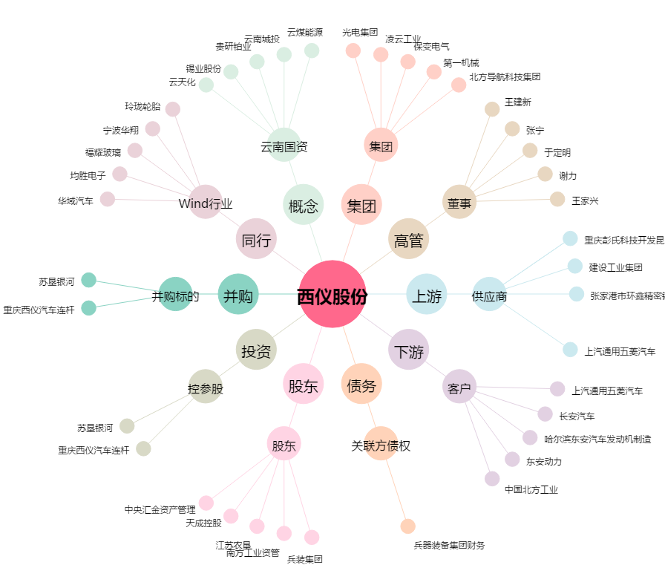
西仪股份[002265.SZ] - 关系概览图

